Sheet1
提 案 書

クリーンギフトセット NXG-10A |  | 参考上代 | ¥1,000 | 販売価格
 |  | （税別） |  | （税別）
【JAN】 | 4570168130162
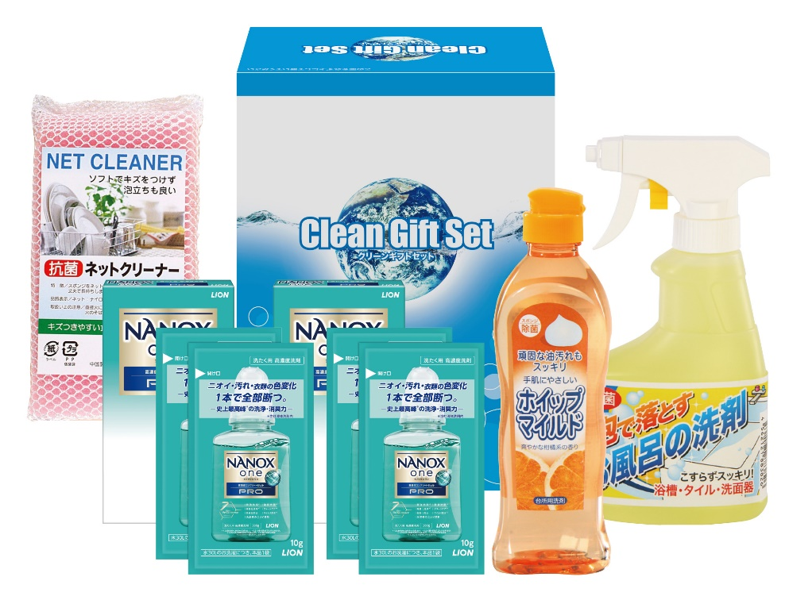 |  |  | 【商品番号】 NXG10A-70 【パッケージサイズ】 147×192×83mm・794ｇ 【個装形態】 化粧箱入 【入数】 24 【セット内容】 NANOX2P（10g×2包）×2・台所洗剤（250ml）・お風呂の洗剤スプレー（300ml）・抗菌ネットクリーナー×各1 【商品説明】 生活の必要品がボリューム満点のセットです 【備考】 5点セット 【生産国】 日本・中国

